ESP32开发笔记
变更管理清单（变更履历） Change Management List(Change Log)
冰箱型号 |  |  | 供应商软件负责人 |  |  | 客户负责人
序号 No. | 变更类型 | 变更前 Before |  |  | 变更后 After |  |  | 变更时间 | 确认时间 | 体现时间 （零件断点） | 库存处理 方式
 |  | 版本号 | 问题描述 |  | 参考 | 内容 | 详细图示 （软件截图）
6 | 设计变更 |  | 1：在vscode中，增加conpaint目录，有“lvgl/gpio.h”“lvgl/spi_master.h”未定义 | CMakelists.txt | CMakelists.txt | ：
7 | 设计变更 |  | 1：在vscode中，增加conpaint目录，有“lvgl/gpio.h”“lvgl/spi_master.h”未定义 |  |  | 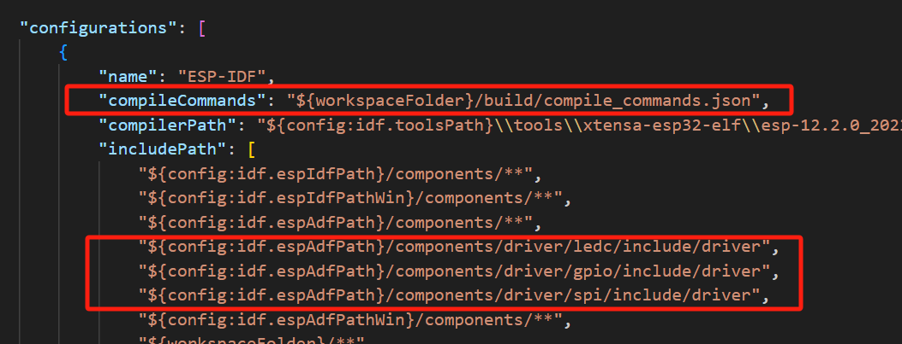
 |  |  | idf_build_get_property(project_dir PROJECT_DIR)什么意思？ | idf_build_get_property查询其变量值。
 |  |  | REQUIRES 和PRIV_REQUIRES 有什么区别
 |  |  | 如何避免循环依赖？
 |  |  | esp-idf搜索构建所有组件，遵照的顺序？ | ESP-IDF 内部组件（IDF_PATH/components）–> EXTRA_COMPONENT_DIRS 中的组件 --> 项目组件（PROJECT_DIR/components）。如果这些目录中的两个或者多个包含具有相同名字的组件，则使用搜索到的最后一个位置的组件。这就允许将组件复制到项目目录中再修改以覆盖 ESP-IDF 组件，如果使用这种方式，ESP-IDF 目录本身可以保持不变。
 |  |  | 什么命令可以重新构建 | idf.py reconfigure
 |  |  | 配置组件的系统叫什么？ | 通过文本菜单系统配置 ESP-IDF 项目中用到的每个组件
 |  |  | IDF的前端工具什么？ | idf.py
 |  |  | files.associations用法
 |  |  | 官方列程和罗工给的为何不一样？罗工的库没有c_cpp_properties.json | 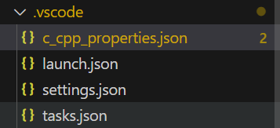
 |  | VSCode配置c_cpp_properties.json文件-CSDN博客 | VSCode怎么配置c_cpp_properties.json文件？ | 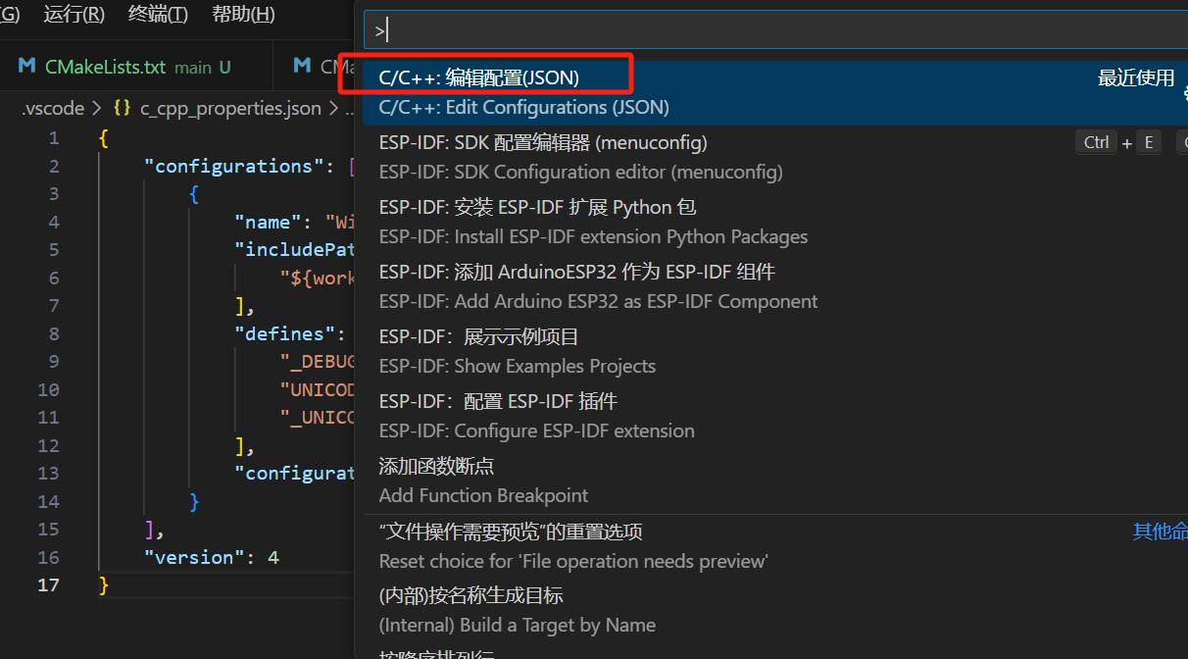 | 通过左图方法可以添加：c_cpp_properties.json 文件
 |  | https://blog.csdn.net/qq_41571077/article/details/122546537 | 移植LVGL库时报错 implicit declaration of function ‘gpio_pad_select_gpio’ | st7789.c当中的函数gpio_pad_select_gpio要替换成函数gpio_reset_pin

 |  |  | error: 'portTICK_RATE_MS' undeclared |  | 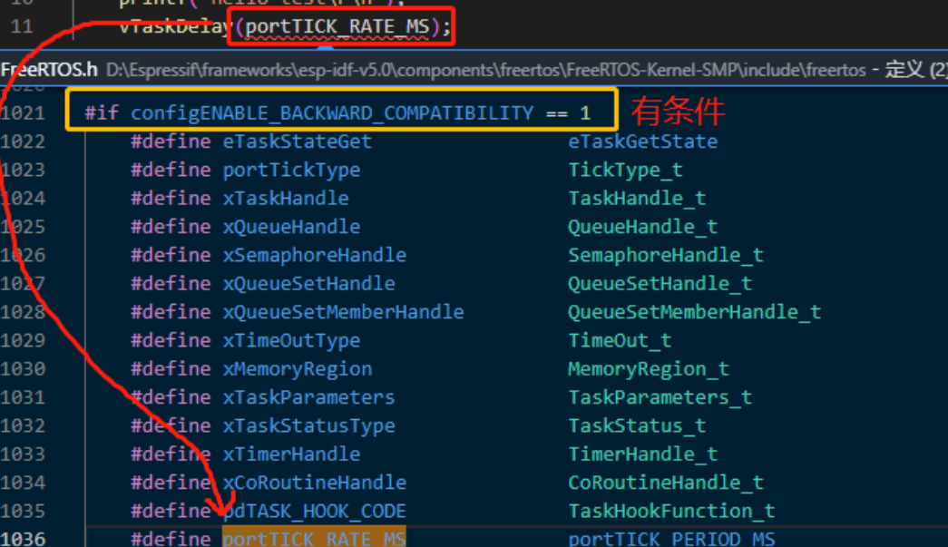
 |  |  |  | 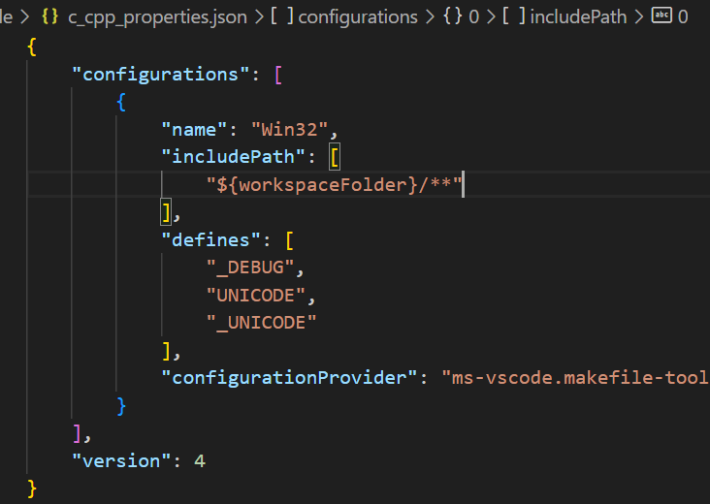 | 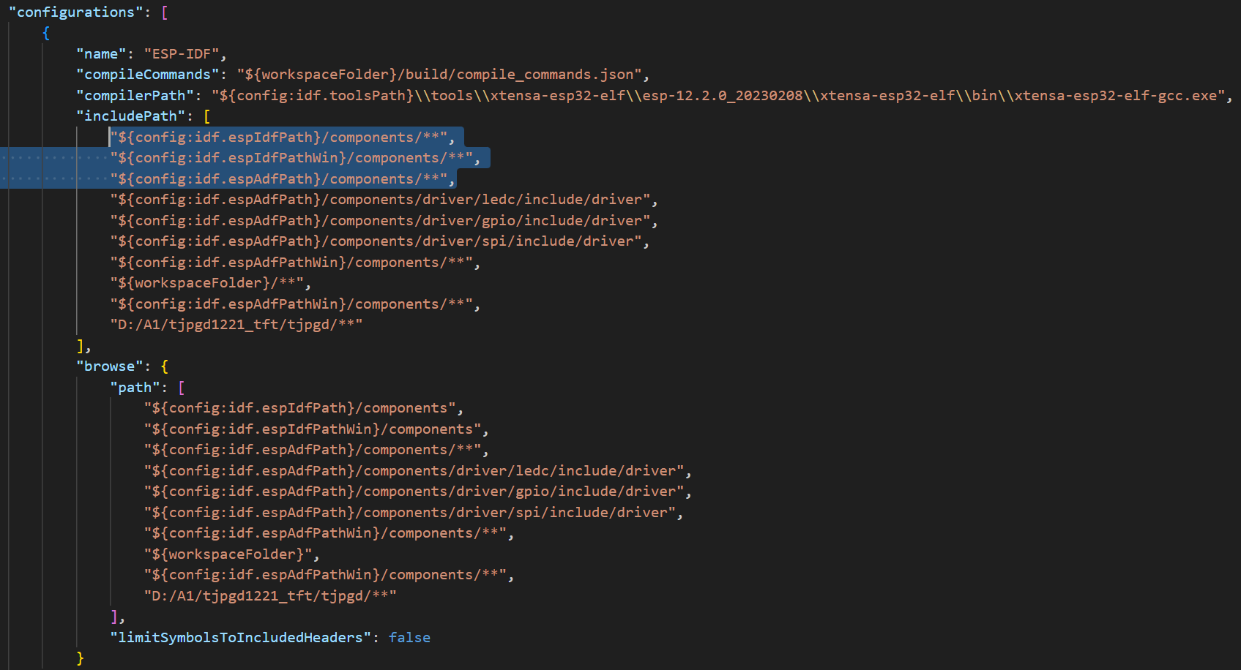
 |  |  | #set(EXTRA_COMPONENT_DIRS $ENV{IDF_PATH}/components/driver)，可以删掉，编译通过 |  |  |  |  | #20240112
 |  |  | Interactive Demos？ | 互动显示
 |  | 罗工 | 如何安装lvgl仿真器？ 1：安装MSYS2 2：输入：pacman -S mingw-w64-x86_64-gcc mingw-w64-x86_64-SDL2 3 修改环境变量 | 安装MSYS2 1：下载安装向导“D:\setup_pack” 2：文件名：“msys2-x86_64-20231026.exe” 3：下载路径： https://mirrors.tuna.tsinghua.edu.cn/msys2/distrib/x86_64/ | 修改环境变量 1：双击 2：输入C:msys64\mingw64\bin 3：环境变量个人认为是gcc等工具路径 |  | msys64是干嘛的？ 是集成了pacman和Mingw-w64的Cygwin升级版, 提供了bash shell等linux环境、版本控制软件（git/hg）和MinGW-w64 工具链。与MSYS最大的区别是移植了 Arch Linux的软件包管理系统 Pacman(其实是与Cygwin的区别)。
 |  | 罗工 | error: format '%lu' expects argument of type 'long unsigned in
 |  | 罗工 | 无法保存”c_cpp_propertiesjson”: 文件的内容较新。请将您的版本与文件内容进行比较，或用您的更改覆盖文件内容
 |  |  | 请改用“C:\msys64\mingw64\bin\gcc.exe”。

 |  | 开发板 lvgl8_0_porting移植
 |  | error: unknown type name 'esp_timer_create_args_t'

填写说明及示例
（1）
（2）
（3）
（4）
（5）
（6）
变更管理清单（变更履历） Change Management List(Change Log) |  |  |  |  |  |  |  |  |  |  |  |  |  |  | ZK.S11.P05-R01
供应商代码/名称： |  |  |  |  |  |  | 车型名称： |  |  |  |  | 编制/更新日期：
零件号： |  |  |  |  |  |  | 零件名称： |  |  |  |  | 供应商生产地址：
序号 | 变更类型 | 变更单编号 | 变更发起方 | 变更影响车型 | 变更原因及方案描述 | 变更前 |  |  |  | 变更后 |  |  |  | 变更发起时间 | 初品体现时间 （零件断点） | 库存处理方式
 |  |  |  |  |  | 图纸编号 | 软件版本号 | 内容 | 详细图示 | 图纸编号 | 软件版本号 | 内容 | 详细图示
(7) | (8) | (9) | (10) | (11) | (12) | (13) | (14) | (15) | (16) | (17) | (18) | (19) | (20) | (21) | (22) | (23)
1 | 设计变更 | ECBR_065_201905200028 | 极氪 | DCY11 | 6AT/6MT/6MT E-Clutch右悬加速行驶2G（25%油门）加速行驶，存在发动机粗糙声，在右悬置被动端支架上装428Hz吸振器，对车内340-440Hz之间噪声平均降低1.6dB(A) ，经领导主观多次试车评价，确认此方案可行，需要尽快实施。 | 001 | NA | 1.右悬置被动端处无428Hz Damper和六角法兰螺栓； 2.右悬置壳体为M6螺纹孔； 3.右悬置壳体安装孔法兰面D13mm |  | 002 | NA | 1.右悬置被动端处加428Hz Damper和六角法兰螺栓； 2.右悬置壳体为M8螺纹孔； 3.右悬置壳体安装孔法兰面D16mm（强度分析合格） |  | 2020-11-01 | 2020-11-22 | 报废

填写说明：[填写时可根据需要自行插入行]
（1）填写供应商的名称和代码，名称与已签订的协议中名称保持一致（供应商代码和名称用"/"隔开）；
（2）填写配套车型名称，如BX11；
（3）首次编制时填写编制日期，后续更新填写更新日期；
（4）与图纸上零件号保持一致
（5）与该零部件图纸上零部件名称一致；
（6）填写该供货零件的生产地址
（7）填写序号，如1,2...
（8）选择变更的类型，原材料或分供方的变更（如分供方场地，分供方供应商变更）均选择分供方变更；
（9）填写变更单的编号，如极氪设变单的编号，SREA/SRICA的编号;
（10）选择变更的发起方；
（11）填写变更的其他影响车型；
（12）填写变更的原因及变更方案的详细描述；
（13）如果变更涉及到图纸更改，填写变更前的图纸编号，不涉及则填写“NA”；
（14）若变更涉及到软件变更，填写变更前的软件版本号，不涉及则填写“NA”；
（15）填写变更前的内容描述；
（16）放入变更前的状态图片;
（17）如果变更涉及到图纸更改，填写变更后的图纸编号，不涉及则填写“NA”；；
（18）若变更涉及到软件变更，填写变更后的软件版本号，不涉及则填写“NA”；
（19）填写变更后的内容描述；
（20）放入变更后的状态图片；
（21）填写变更发起的时间，该时间需与申请单上的时间保持一致；
（22）填写变更后首件/首批零件的断点时间；
（23）填写变更前产品（已有库存）的处理方式，该处理方式需与吉利/领克达成一致。

车载冰箱
问题描述 | 截图 | 解决方法 | 内容 | 详细图示 （软件截图） | 日期
NXP配置成内部晶振 | 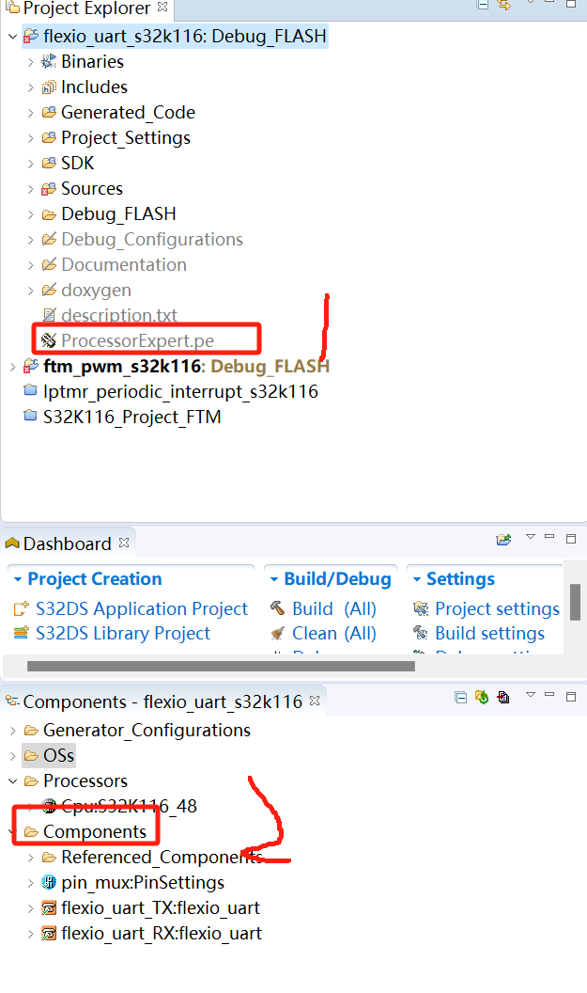 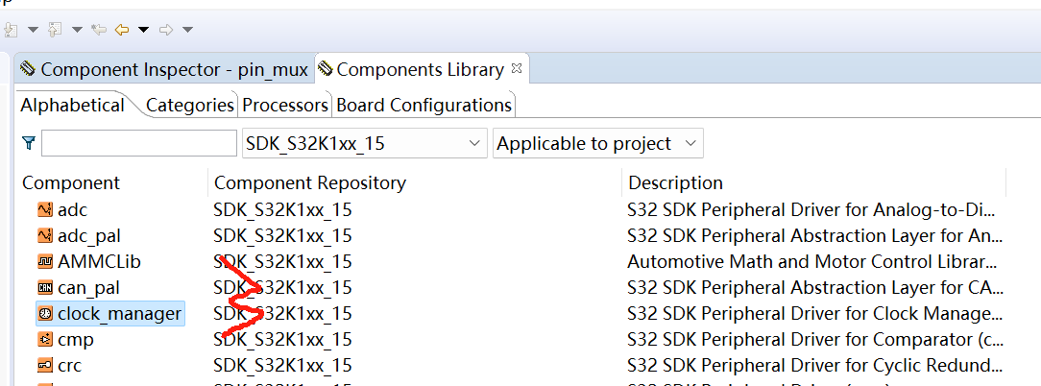 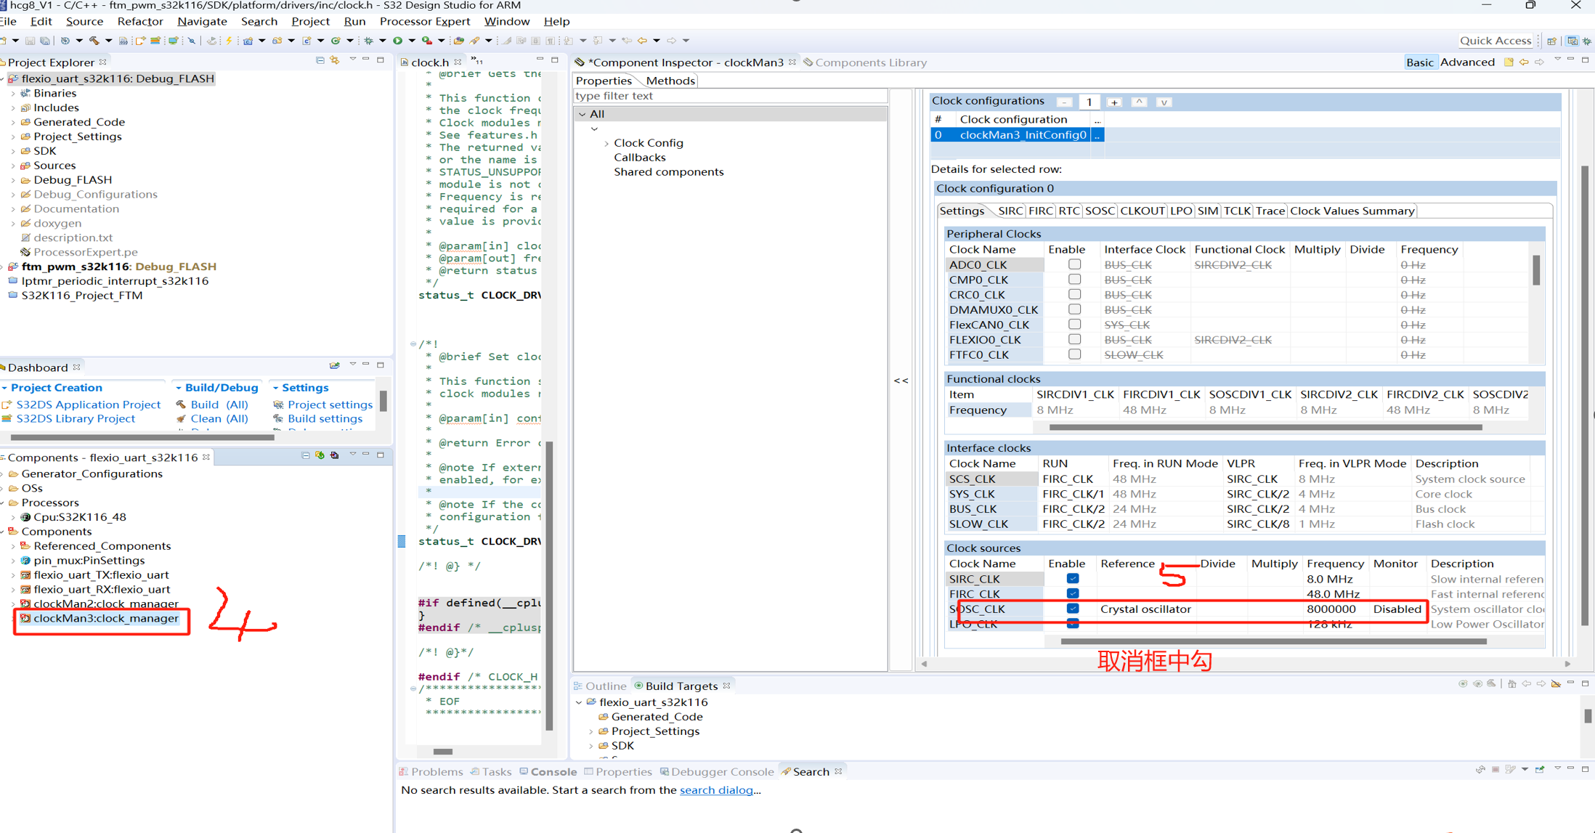 : |  |  |  | 20240110
NXP的FXIO是什么功能
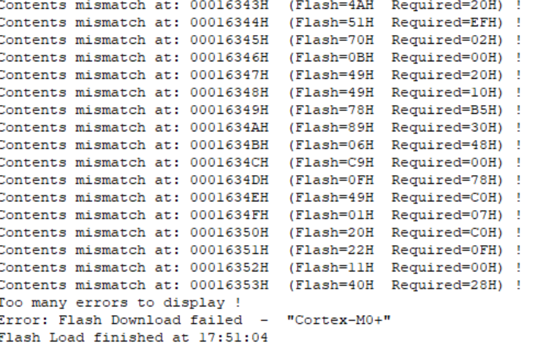 | 这个是什么错误？ | 通过j-flash烧录后，再次仿真需要重新上电 |  |  | 20240112
把hex文件填充指定大小？ | 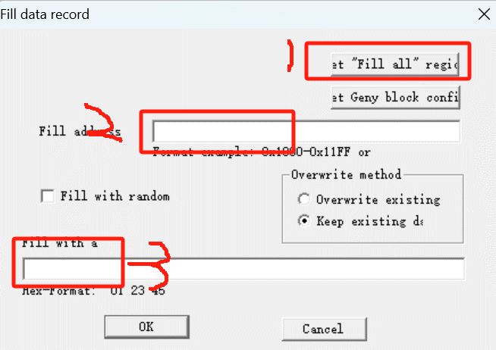 通过”ctr+L“快捷方式进入设置界面， | 安装hexview工具，打开需要修改的hex文件，
 | 艾凯车载冰箱的压缩机，是活塞压缩机

每日灵
日期 | 问题描述 |  | 参考
20240119 | 每次使用一个新的vscode工程，都是编译错误，问题出在哪？
20240121 | ${config:idf.espIdfPath}和${config:idf.espIdfPathWin}路径分别对应多少？ | "idf.espIdfPathWin": "D:/Softstore/Espressif/frameworks/esp-idf-v5.1.2/", idf.espIdfPath是安装路径,
 | rm+目录下所有文件是什么意思 | 在Linux系统中，你可以使用rm命令来删除一个目录下的所有文件。以下是一些可能的解
 | m'v+目录下所有文件是什么意思
 | I.E. 是什么意思 | mv D:\A1\tjpgd1220_ttf_1\managed_components\espressif__esp_jpeg D:\A1\tjpgd1220_ttf_1\components\espressif__esp_jpeg
 | 从百问网更新lvgl学习资料 | 新建“100ask”文件夹 第一步：git config --global user.name"100ask" 第二部： git config --globle user.email "100ask@100ask.com" 第三步：git clone https://gitee.com/weidongshan/lvgl_100ask_course_materials.git
 | ESP32-SPI_LCD驱动流程 | 1：初始化接口设备 2：移植驱动组件 3：初始化 LCD 设备
 | squareline导出lvgl代码
 |  | 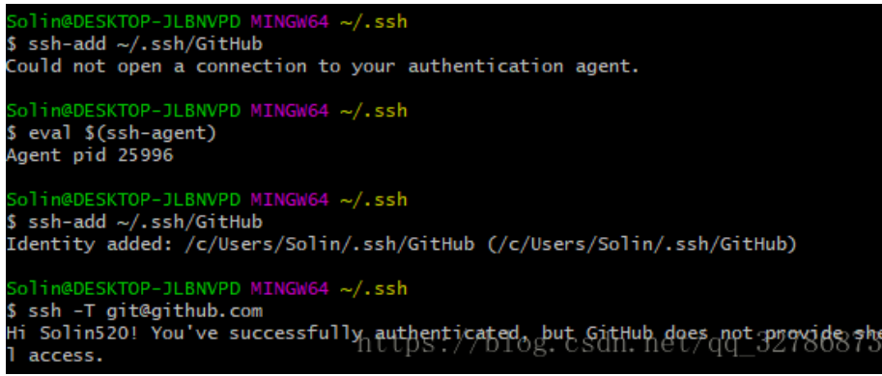
 | 20240307 | git@github.com: Permission denied (publickey).
 | 20240308 | 找不到github的ssh，所以无法完成密钥复制
 | github | 1：git init 2：git add . 3：git commit -m " Guang_Qi_He_Chuang" 4：git remote add origin https://github.com/xutiefeng/VIB_RD_APP_Heat_PWM_20240115.git 5：$ git push -u origin master
 |  | 在使用内网git时需要取消代理。 git config --global --unset http.proxy

git
日期 | 问题 | 解决方法 | 截图
20240315 | git连接不上仓库 | $ git config --global --unset http.proxy 具体来说，git config --global --unset http.proxy 这个命令会删除全局配置中的http代理设置。
 | github | 1：git init 2：git add . 3：git commit -m " Guang_Qi_He_Chuang" 4：git remote add origin https://github.com/xutiefeng/VIB_RD_APP_Heat_PWM_20240115.git 5：$ git push -u origin master
20240316 | warning: in the working copy of 'main/spi_lcd_touch_example_main.c', LF will be replaced by CRLF the next time Git touches it
 | bash: Failure: command not found
20240424 | 1：查看本地分支名 2:查看远程分支名称 | git branch --list
20240423 |  | 本地分支和远程分支没有关联起来 使用 git branch 查看当前所有分支，并使用 git status 确认你当前处于正确的分支上。
20240424 | 强制覆盖 | 1： git fetch --all 2： git reset --hard origin/master 3：git pull origin master
20240424 |  | 1:地新建一个分支后，必须要做远程分支关联 命令：git branch --set-upstream-to=origin/master（master 远程分支名，其他固定）
20240424 | 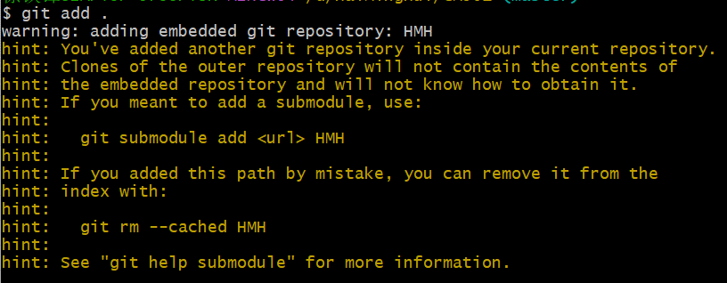 从远端更新程序到本地，本地修改后，如何同步到远端？ | 1： git fetch --all 2： git reset --hard origin/master 3：git pull origin master git reset --hard origin/master：将本地的当前分支重置到远程分支 origin/master 的状态。这个命令会丢失本地所有未提交的改动，因为它是一个硬重置。 git remote add origin https://github.com/xutiefeng/HMH.git
 | 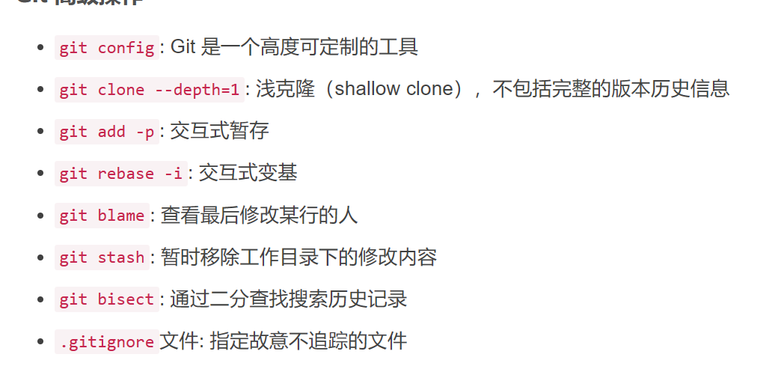 | no commit on branch 'master' yet
 | git 把文件更新到指定文件夹

